Sheet1
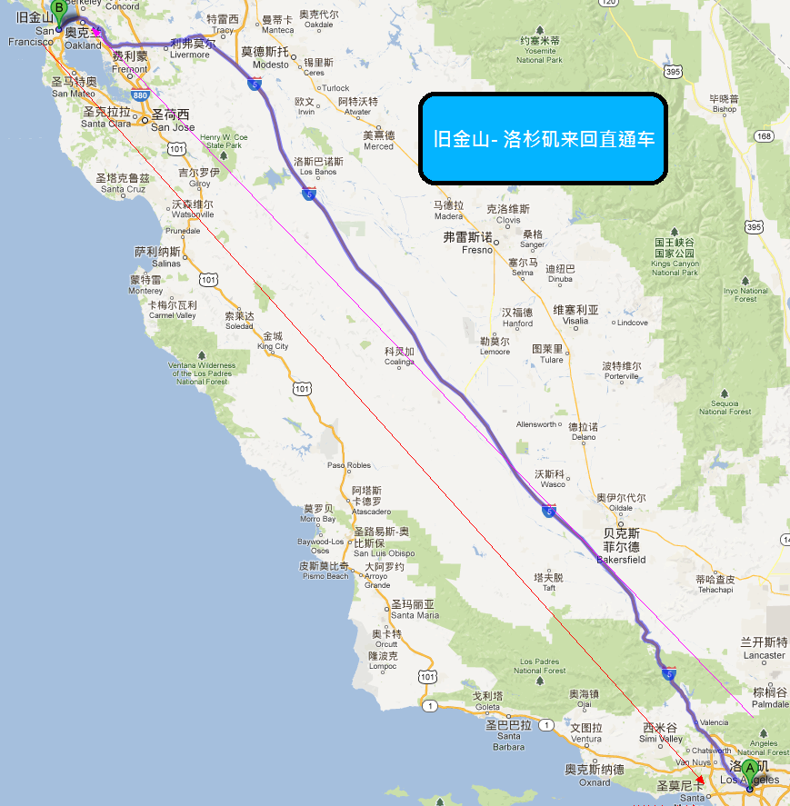
产品卖点: 舒适方便的直通车来回旧金山和洛杉矶, 每天出发来回, 可以选择单程或是来回车票。
价格: 单程: 成人:$55丶小孩丶老年人:$50 ,来回:成人:$100丶小孩丶老年人:$95

旧金山 --- 洛杉矶来回直通车
线路名称 | 团号 | 出团日期 | 价格 | 备注 | 行程、景点游览顺序
旧金山 --- 洛杉矶来回直通车 | USASIA-A | 天天出车 | 同上 | 小孩：2-9岁, 老年人：65岁以上 | 旧金山 --- 洛杉矶来回直通车

行程、景点组成:
在指定的地点上车后, 直通车往返旧金山和洛杉矶之间
常见问答：
一 . 回程车票有效日期: | 30 天內有效
二. 行李携带: | 乘客行李每人限一大一小, 超出每件加收$10
三. 上车时间: | 请各位乘客提早15分钟在车站等候
四.其他注意事项，请见线路最后一天说明

